Inserts - NEW
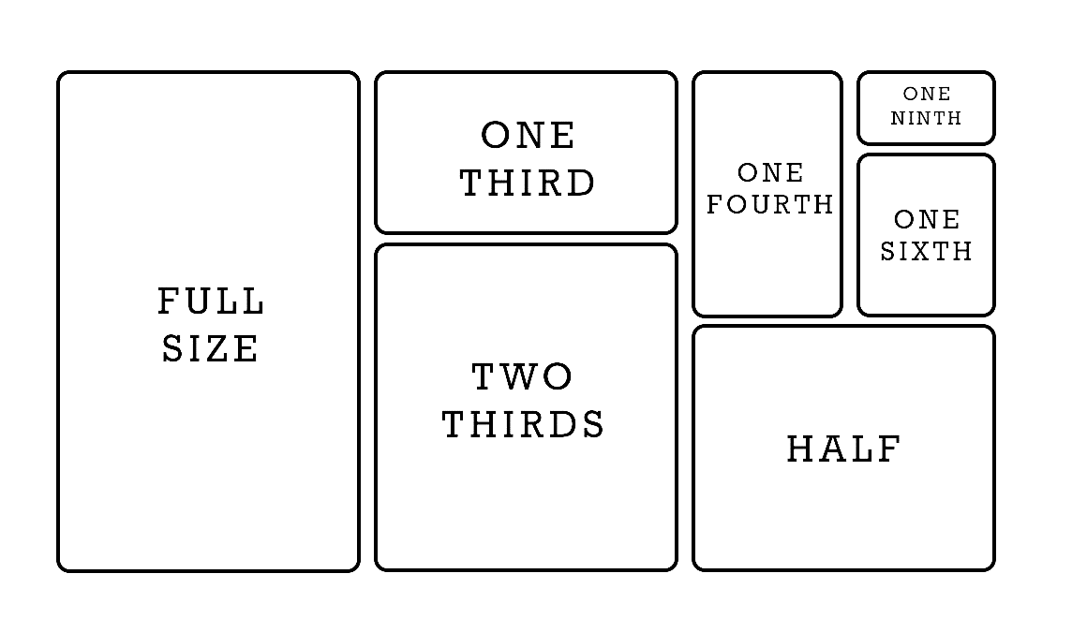
NAME |  |  |  |  | MOD
DATE |  |  |  |  | TIME

METAL | 1" |  |  | 2" |  |  | 4" |  |  | 6"
 | INV | PAR | ORD | INV | PAR | ORD | INV | PAR | ORD | INV | PAR | ORD
FULL SIZE PERF
FULL SIZE
1/2 SIZE
1/3 SIZE
1/4 SIZE
1/6 SIZE
1/9 SIZE

PLASTIC CLEAR | 1" |  |  | 2" |  |  | 4" |  |  | 6"
 | INV | PAR | ORD | INV | PAR | ORD | INV | PAR | ORD | INV | PAR | ORD
1/3 SIZE
1/6 SIZE
1/9 SIZE

PLASTIC BLACK | 1" |  |  | 2" |  |  | 4" |  |  | 6"
 | INV | PAR | ORD | INV | PAR | ORD | INV | PAR | ORD | INV | PAR | ORD
1/6 SIZE

LIDS | METAL |  |  | PLASTIC |  |  | PLAST. w/NOTCH |  |  | PLAST YLW w/NOTCH
 | INV | PAR | ORD | INV | PAR | ORD | INV | PAR | ORD | INV | PAR | ORD
FULL SIZE
1/2 SIZE
1/3 SIZE
1/4 SIZE
1/6 SIZE
1/9 SIZE

Pan Size Guide
